关系图
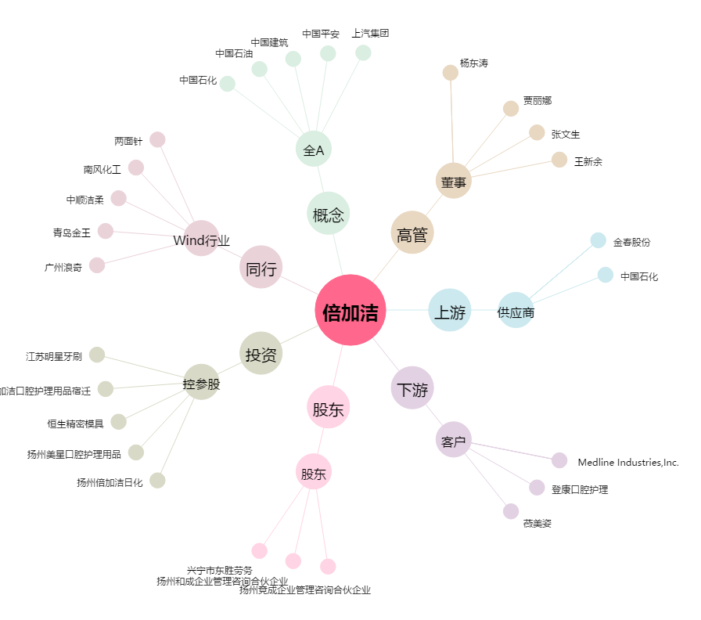
倍加洁[603059.SH] - 关系概览图

